Лист1
Артикул | Штрих-код | Країна-виробник | Назва | Зображення | Ціна грн з ПДВ | Рекомендована ціна, грн з НДС | Термін придатності в місяцях | шт. в упаковці | Обозначения:
Органічнi соки "EOS BIO" (Нiмеччина)
8215 | 4021829082141 | Нiмеччина | Органічний овочевий сік, 0,7л склад: овочевий сік* (з буряка*, моркви*, пастернаку*), редис*, сік ацероли* 1%. * з органічного сільського господарства |  | 105.83 | 127.00 | 24 | 6
6577 | 4021829006574 | Нiмеччина | Органічний морквяний сік, 0,7л Склад: морквяний* сік * з органічного сільського господарства |  | 90.83 | 109.00 | 24 | 6
6477 | 4021829006475 | Нiмеччина | Органічний буряковий сік, 0,7л склад: буряковий сік * 99%, ацероли сік *. * з органічного сільського господарства |  | 93.33 | 112.00 | 24 | 6
7177 | 4021829007175 | Нiмеччина | Органічний томатний сік, 0,7л склад: томатний* сік 99%, морська сіль, перець*. * з органічного сільського господарства |  | 86.66 | 104.00 | 24 | 6
8188 | 4021829081519 | Нiмеччина | Органічний томатний сік, 0,2л склад: томатний* сік 99%, морська сіль, перець*. * з органічного сільського господарства |  | 52.50 | 63.00 | 24 | 12
7077 | 4021829007076 | Нiмеччина | Органічний сік з квашеної капусти, 0,7л склад: сік з квашеної капусти* 99,1%, морська сіль. * з органічного сільського господарства |  | 96.66 | 116.00 | 24 | 6
8154 | 4021829081793 | Нiмеччина | Органічний сік з ревеня, 0,7л склад: сік з ревеня* 60%, вода, тростинний цукор-сирець* 9%, чорний морквяний сік концентрат* 1%. * з органічного сільського господарства |  | 135.83 | 163.00 | 24 | 6
4841 | 4106060048313 | Нiмеччина | Органічна кола 0,33л вода, коричневий тростинний цукор*, карамель*, вугільна кислота, концентрований лимонний сік*, натуральні екстракти*( лайм*, ваніль*, кориця*, мускатний горіх*), екстракт гуарани*. | 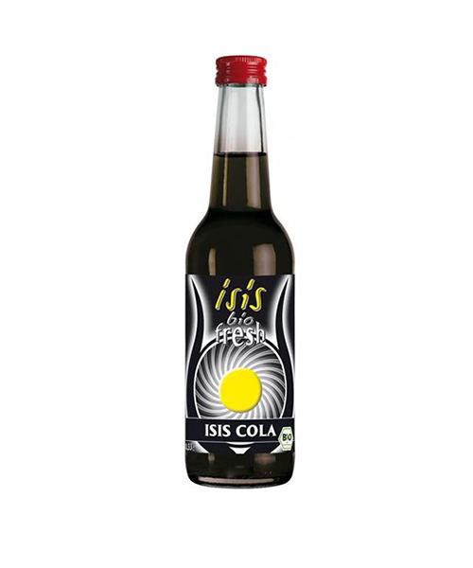 | 52.50 | 63.00 | 24 | 12
4824 | 4106060046890 | Нiмеччина | Органічний зелений холодний чай 0,33л чай 89% (вода, листя зеленого чаю *, Мате чай*), коричневий тростинний цукор * 7%, лимонний сік * * З органічного сільського господарства. | 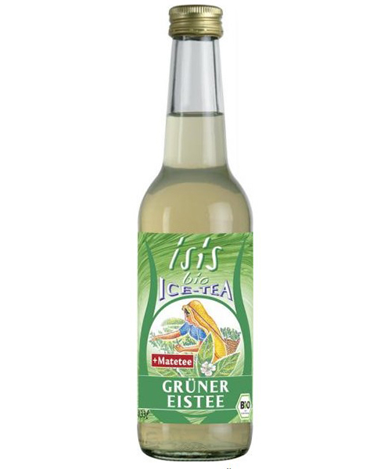 | 76.66 | 92.00 | 24 | 12
7141 | 4106060071403 | Нiмеччина | Органічний імбірний ель 0,33л екстракт імбиру * 87% (вода, імбир *, екстракт імбиру*), концентрат яблучного сіку* 12% , концентрат лимонного соку*, вугільна кислота. * З органічного сільського господарства. |  | 52.50 | 63.00 | 24 | 12
8252 | 4021829081946 | Нiмеччина | Органічний Сік Eos лайм 0,2л сік лайма 100%. * З органічного сільського господарства. | 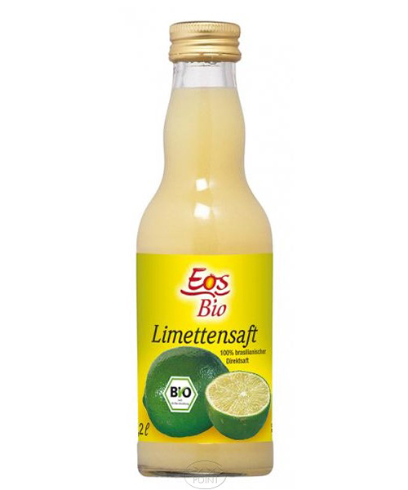 | 85.00 | 102.00 | 24 | 12
8253 | 4021829080666 | Нiмеччина | Органічний Сік Eos лимонний 0,2л сік лимону 100%. * З органічного сільського господарства. |  | 65.00 | 78.00 | 24 | 12
8102 | 4021829080819 | Нiмеччина | Органічний Сік Eos апельсиновий 0,2л 100 % сік дозрілих апельсинів*. * З органічного сільського господарства. |  | 56.66 | 68.00 | 24 | 12
277 | 4021829000275 | Нiмеччина | Органічний Сік Eos апельсиновий 0,7л 100 % сік дозрілих апельсинів*. * З органічного сільського господарства. | 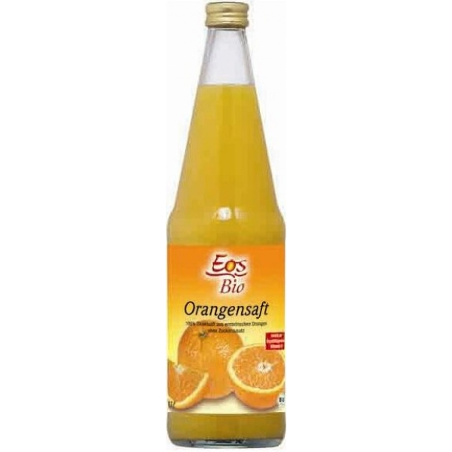 | 143.33 | 172.00 | 24 | 6
8104 | 4021829080796 | Нiмеччина | Органічний Сік Eos виноградний 0,2л 100 % сік органічно вирощеного винограду *. * З органічного сільського господарства. |  | 54.16 | 65.00 | 24 | 12
2577 | 4021829002576 | Нiмеччина | Органічний Сік Eos Дитячий 0,7л 92% фруктового соку (сік з груші*, яблука*, червоного винограду*, чорниці*, суниця* пюре) і 8% овочевого соку (пюре з шипшини*, морквяний сік*). * З органічного сільського господарства. |  | 120.83 | 145.00 | 24 | 6
8176 | 4021829081298 | Нiмеччина | Органічний Сік Eos Кокос-ананас 0,7л 41% екстракт кокоса*, 28% ананасовий * сік, 19% апельсиновий* сік, виноградний концентрат, 2% пюре банана, концентрат агави і лимонного соку. * З органічного сільського господарства. |  | 126.66 | 152.00 | 24 | 6
8101 | 4021829080802 | Нiмеччина | Органічний Сік Eos яблучний 0,2л 100 % сік дозрілих яблук*. * З органічного сільського господарства. |  | 46.66 | 56.00 | 24 | 12
577 | 4021829000572 | Нiмеччина | Органічний Сік Eos яблучний 0,7л 100 % сік дозрілих яблук*. * З органічного сільського господарства. | 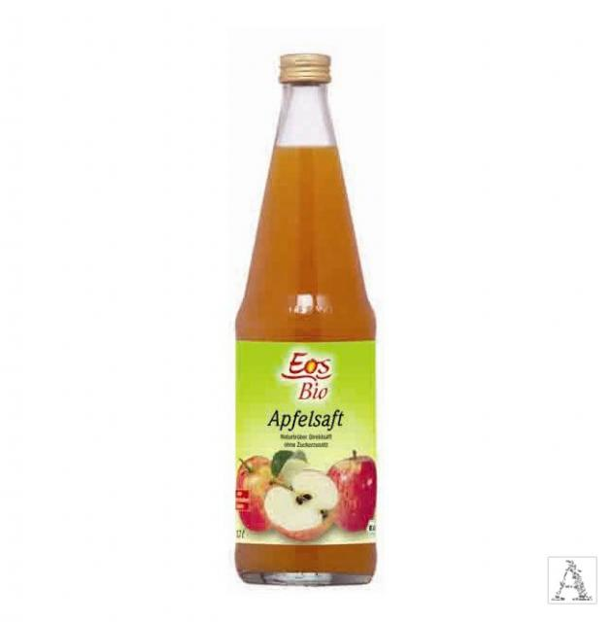 | 88.33 | 106.00 | 24 | 6

